Layout
页面基本设计 | System |  | Module | Screen | 更新日 | V1.0 | 2018-05-14 | 设计者 | Jolie
 | HP |  | Wechat行程前台 | 行程主页

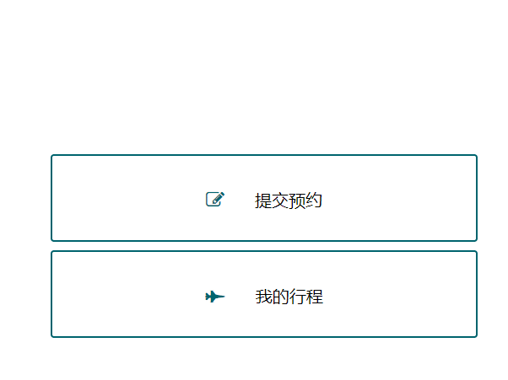
 |  |  |  |  | 概述
 |  |  |  |  | 用户第一次进入行程的提交页面

／
／
／
／
／

 |  |  |  |  | 用户需求
 |  |  |  |  | 1.点击按钮用户可以进入 提交预约 页 2.点击按钮用户可以进入 我的行程 页

 |  | 图1 index

